1. penalty method
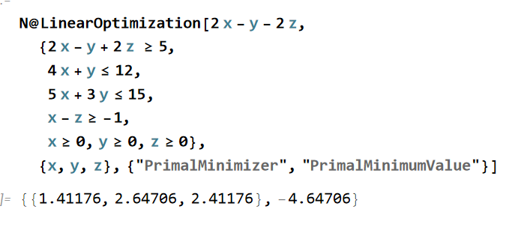
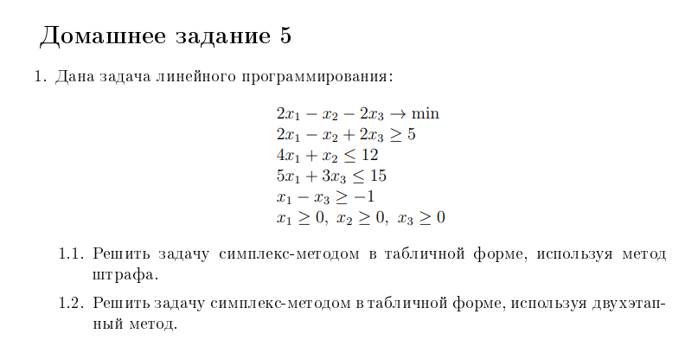

БП | x1 | x2 | x3 | y1 | y2 | y3 | y4 | R1 | СЧ
f | 198 | -99 | 202 | -100 | 0 | 0 | 0 | 0 | 500
R1 | 2 | -1 | 2 | -1 | 0 | 0 | 0 | 1 | 5 | 2.5
y2 | 4 | 1 | 0 | 0 | 1 | 0 | 0 | 0 | 12
y3 | 5 | 0 | 3 | 0 | 0 | 1 | 0 | 0 | 15 | 5
y4 | -1 | 0 | 1 | 0 | 0 | 0 | 1 | 0 | 1 | 1

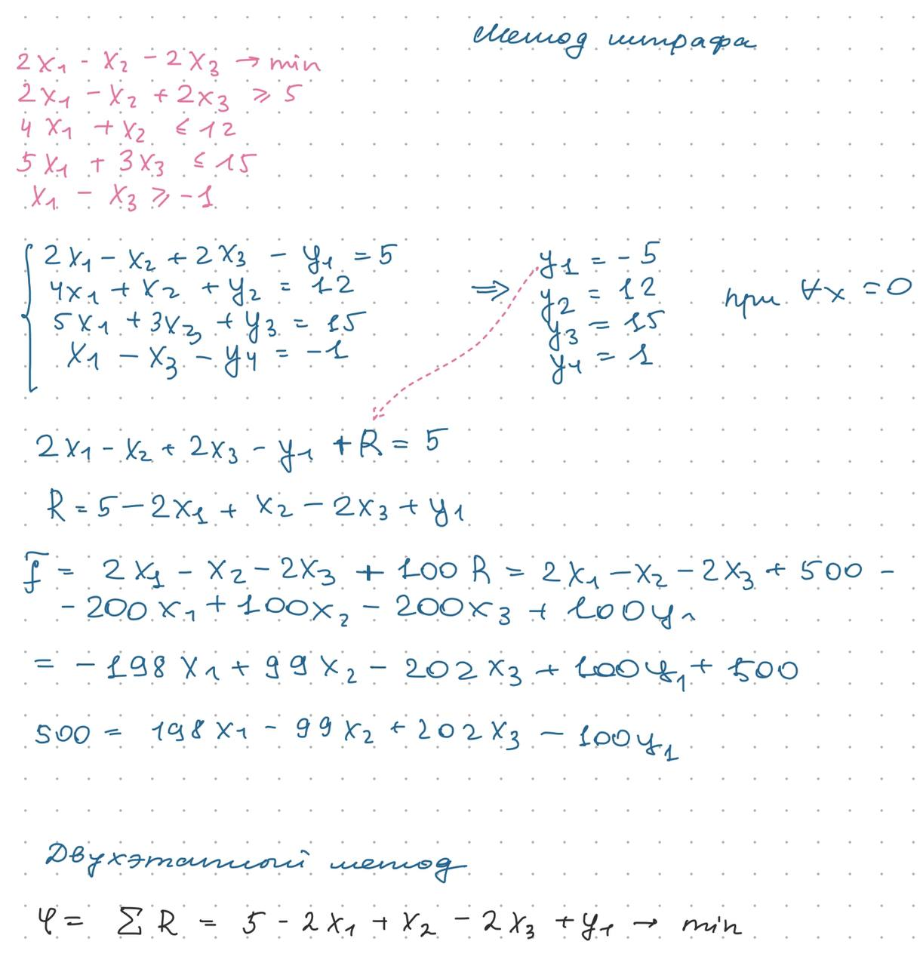
БП | x1 | x2 | x3 | y1 | y2 | y3 | y4 | R1 | СЧ
f | 400 | -99 | 0 | -100 | 0 | 0 | -202 | 0 | 298
R1 | 4 | -1 | 0 | -1 | 0 | 0 | -2 | 1 | 3 | 0.75
y2 | 4 | 1 | 0 | 0 | 1 | 0 | 0 | 0 | 12 | 3
y3 | 8 | 0 | 0 | 0 | 0 | 1 | -3 | 0 | 12 | 1.5
X3 | -1 | 0 | 1 | 0 | 0 | 0 | 1 | 0 | 1

БП | x1 | x2 | x3 | y1 | y2 | y3 | y4 | R1 | СЧ
f | 0 | 1 | 0 | 0 | 0 | 0 | -2 | -100 | -2
x1 | 1 | -0.25 | 0 | -0.25 | 0 | 0 | -0.5 | 0.25 | 0.75
y2 | 0 | 2 | 0 | 1 | 1 | 0 | 2 | -1 | 9 | 4.5
y3 | 0 | 2 | 0 | 2 | 0 | 1 | 1 | -2 | 6 | 3
X3 | 0 | -0.25 | 1 | -0.25 | 0 | 0 | 0.5 | 0.25 | 1.75

БП | x1 | x2 | x3 | y1 | y2 | y3 | y4 | R1 | СЧ
f | 0 | 0 | 0 | -1 | 0 | -0.5 | -2.5 | -99 | -5.0
x1 | 1 | 0 | 0 | 0 | 0 | 0.125 | -0.375 | 0 | 1.5
y2 | 0 | 0 | 0 | -1 | 1 | -1 | 1 | 1 | 3.0
x2 | 0 | 1 | 0 | 1 | 0 | 0.5 | 0.5 | -1 | 3.0
X3 | 0 | 0 | 1 | 0 | 0 | 0.125 | 0.625 | 0 | 2.5

 | Ответ: f*(x) = -5 ; x* = (1,5; 3; 2,5)

2.
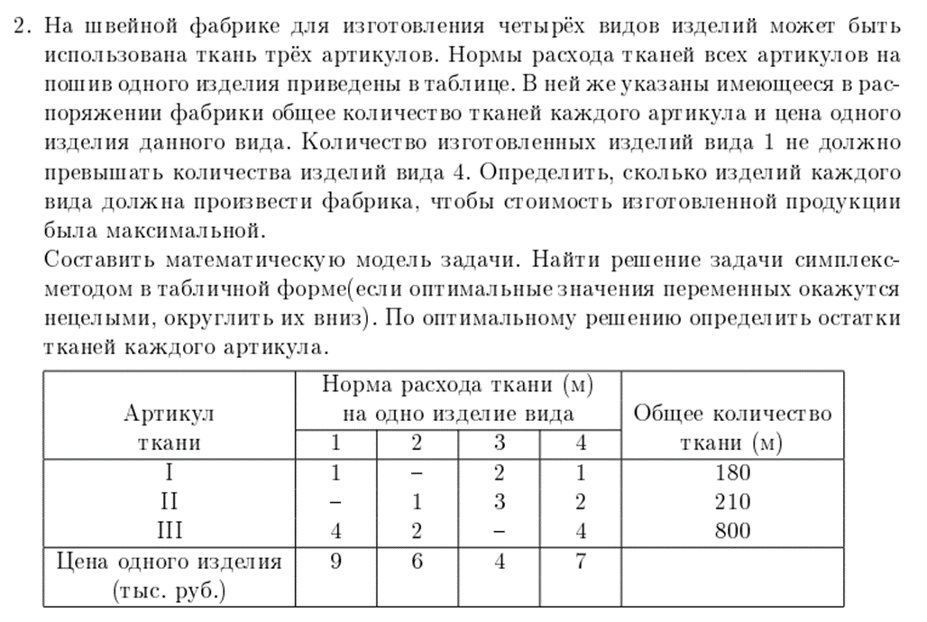
 | x1 | x2 | x3 | x4 | y1 | y2 | y3 | y4 | СЧ
f | 9 | 6 | 4 | 7 | 0 | 0 | 0 | 0 | 0
y1 | 1 | 0 | 2 | 1 | 1 | 0 | 0 | 0 | 180 | 180
y2 | 0 | 1 | 3 | 2 | 0 | 1 | 0 | 0 | 210 | #DIV/0! | xi - к-во изготовленных изделий вида i
y3 | 4 | 2 | 0 | 4 | 0 | 0 | 1 | 0 | 800 | 200 | ЦФ: 9x1 +6x2 + 4x3+7x4 -> max
y4 | 1 | 0 | 0 | -1 | 0 | 0 | 0 | 1 | 0 | 0
 |  |  |  |  |  |  |  |  |  |  | ограничения:
 |  |  |  |  |  |  |  |  |  |  | x1 + 2x3 + x4 + y1 = 180
 | x1 | x2 | x3 | x4 | y1 | y2 | y3 | y4 | СЧ |  | x2 +3x3+2x4+1y2 = 210
f | 0 | 6 | 4 | 16 | 0 | 0 | 0 | -9 | 0 |  | 4x1 + 2x2 + 4x4 +y3 = 800
y1 | 0 | 0 | 2 | 2 | 1 | 0 | 0 | -1 | 180 | 90 | x1 -x4 +y4 = 0
y2 | 0 | 1 | 3 | 2 | 0 | 1 | 0 | 0 | 210 | 105 | Ɐ x,y >= 0
y3 | 0 | 2 | 0 | 8 | 0 | 0 | 1 | -4 | 800 | 100
x1 | 1 | 0 | 0 | -1 | 0 | 0 | 0 | 1 | 0 | 0

 | x1 | x2 | x3 | x4 | y1 | y2 | y3 | y4 | СЧ
f | 0 | 6 | -12 | 0 | -8 | 0 | 0 | -1 | -1440
x4 | 0 | 0 | 1 | 1 | 0.5 | 0 | 0 | -0.5 | 90 | 90
y2 | 0 | 1 | 1 | 0 | -1 | 1 | 0 | 1 | 30 | 30
y3 | 0 | 2 | -8 | 0 | -4 | 0 | 1 | 0 | 80 | -10
x1 | 1 | 0 | 1 | 0 | 0.5 | 0 | 0 | 0.5 | 90 | 90

 | x1 | x2 | x3 | x4 | y1 | y2 | y3 | y4 | СЧ
f | 0 | 18 | 0 | 0 | -20 | 12 | 0 | 11 | -1080
x4 | 0 | -1 | 0 | 1 | 1.5 | -1 | 0 | -1.5 | 60 | -60
x3 | 0 | 1 | 1 | 0 | -1 | 1 | 0 | 1 | 30 | 30
y3 | 0 | 10 | 0 | 0 | -12 | 8 | 1 | 8 | 320 | 32
x1 | 1 | -1 | 0 | 0 | 1.5 | -1 | 0 | -0.5 | 60 | -60

 | x1 | x2 | x3 | x4 | y1 | y2 | y3 | y4 | СЧ
f | 0 | 0 | -18 | 0 | -2 | -6 | 0 | -7 | -1620
x4 | 0 | 0 | 1 | 1 | 0.5 | 0 | 0 | -0.5 | 90
x2 | 0 | 1 | 1 | 0 | -1 | 1 | 0 | 1 | 30
y3 | 0 | 0 | -10 | 0 | -2 | -2 | 1 | -2 | 20
x1 | 1 | 0 | 1 | 0 | 0.5 | 0 | 0 | 0.5 | 90

